Titel
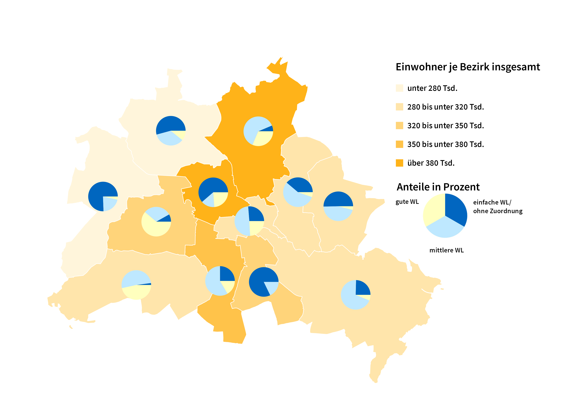
Statistischer
Bericht

 | A I 5 – hj 2 / 24

 | Einwohnerregisterstatistik Berlin 31. Dezember 2024

 | Bestand - Grunddaten

 | 2., korrigierte Ausgabe
 | Melderechtlich registrierte Einwohnerinnen und Einwohner am Ort der Hauptwohnung am 31.12.2024 nach Bezirken und Wohnlage

Inhaltsverzeichnis
Statistischer Bericht
A I 5 – hj 2/ 24
Inhaltsverzeichnis
 |  | Seite |  |  | Seite
 | Metadaten zu dieser Statistik
 | (externer Link)

 | Grafiken |  |  | Tabellen

1 | Ausländische Einwohnerinnen und Einwohner |  | 1 | Deutsche und ausländische Einwohnerinnen
 | in Berlin am 31.12.2024 nach Teilkontinenten |  |  | und Einwohner in Berlin seit 2000 nach
 | in Prozent | 22 |  | Geschlecht | 4
2 | Bezirke und Ortsteile von Berlin…………………... | 23 | 2 | Einwohnerinnen und Einwohner in Berlin
 |  |  |  | seit 2000 nach Altersgruppen | 4
 |  |  | 3 | Deutsche und ausländische Einwohnerinnen
 |  |  |  | und Einwohner in Berlin seit 2013 nach
 |  |  |  | Bezirken | 5
 |  |  | 4 | Durchschnittsalter der Einwohnerinnen und
 |  |  |  | Einwohner in Berlin seit 2013 nach Bezirken
 |  |  |  | in Jahren | 5
 |  |  | 5 | Deutsche und ausländische Einwohnerinnen
 |  |  |  | und Einwohner in Berlin am 31.12.2024 nach
 |  |  |  | Bezirken, Altersgruppen und Familienstand | 6
 |  |  | 6 | Deutsche und ausländische Einwohnerinnen
 |  |  |  | und Einwohner in Berlin am 31.12.2024 nach
 |  |  |  | Bezirken, Altersgruppen und Geschlecht | 7
 |  |  | 7 | Einwohnerinnen und Einwohner mit bzw. ohne
 |  |  |  | Migrationshintergrund in Berlin am 31.12.2024
 |  |  |  | nach Bezirken und Geschlecht | 10
 |  |  | 8 | Einwohnerinnen und Einwohner mit bzw. ohne
 |  |  |  | Migrationshintergrund in Berlin am 31.12.2024
 |  |  |  | nach Bezirken und Wohnlagen | 11
 |  |  | 9 | Einwohnerinnen und Einwohner mit Migra-
 |  |  |  | tionshintergrund in Berlin am 31.12.2024
 |  |  |  | nach Bezirken, ausgewählten Herkunfts-
 |  |  |  | gebieten und Geschlecht | 12
 |  |  | 10 | Ausländische Einwohnerinnen und Einwohner
 |  |  |  | in Berlin am 31.12.2024 nach Land der Staats-
 |  |  |  | angehörigkeit, Geschlecht und Altersgruppen | 18
 |  |  | 11 | Einwohnerinnen und Einwohner in Berlin
 |  |  |  | am 31.12.2024 nach Ortsteilen und Alters-
 |  |  |  | gruppen | 24
 |  |  | 12 | Einwohnerinnen und Einwohner mit Migra-
 |  |  |  | tionshintergrund in Berlin am 31.12.2024
 |  |  |  | nach Ortsteilen und Altersgruppen | 27
 |  |  | 13 | Ausländische Einwohnerinnen und Einwohner
 |  |  |  | in Berlin am 31.12.2024 nach Ortsteilen und
 |  |  |  | Altersgruppen | 30
 |  |  | 14 | Einwohnerinnen und Einwohner in Berlin
 |  |  |  | am 31.12.2024 nach Postleitzahlen, Bezirken
 |  |  |  | und Altersgruppen | 33
 |  |  | 15 | Deutsche und ausländische Einwohnerinnen
 |  |  |  | und Einwohner in Berlin am 31.12.2024 nach
 |  |  |  | Bezirken und Religionsgemeinschafts-
 |  |  |  | zugehörigkeit | 37

T10 G1
10 Ausländische Einwohnerinnen und Einwohner¹ in Berlin am 31. Dezember 2024 nach Land der Staatsangehörigkeit, Geschlecht und Altersgruppen

Land der Staatsangehörigkeit |  | Insgesamt |  |  |  |  | Darunter weiblich
 |  | ins- gesamt | davon im Alter von ... bis unter … Jahren |  |  |  | zu- sammen | davon im Alter von ... bis unter … Jahren
 |  |  | unter 15 | 15 - 45 | 45 - 65 | 65 und mehr |  | unter 15 | 15 - 45 | 45 - 65 | 65 und mehr

 |  | Europa
Europäische Union (EU)
 | Belgien | 2242 | 130 | 1588 | 388 | 136 | 976 | 50 | 716 | 146 | 64
 | Bulgarien | 31897 | 5595 | 16900 | 8102 | 1300 | 16336 | 2698 | 8711 | 4137 | 790
 | Dänemark | 2607 | 161 | 1476 | 609 | 361 | 1343 | 72 | 820 | 250 | 201
 | Estland | 928 | 71 | 661 | 163 | 33 | 563 | 28 | 402 | 106 | 27
 | Finnland | 1973 | 98 | 1157 | 366 | 352 | 1265 | 56 | 759 | 164 | 286
 | Frankreich | 18862 | 892 | 12805 | 3759 | 1406 | 9509 | 470 | 6669 | 1644 | 726
 | Griechenland | 14204 | 957 | 7517 | 3702 | 2028 | 6713 | 446 | 3697 | 1605 | 965
 | Irland | 4512 | 127 | 3377 | 799 | 209 | 1790 | 66 | 1376 | 247 | 101
 | Italien | 33707 | 1715 | 22435 | 7291 | 2266 | 14897 | 824 | 10546 | 2814 | 713
 | Kroatien | 13371 | 799 | 5500 | 4145 | 2927 | 6730 | 422 | 2653 | 1892 | 1763
 | Lettland | 3573 | 310 | 2106 | 962 | 195 | 1928 | 181 | 1090 | 522 | 135
 | Litauen | 3170 | 233 | 1858 | 835 | 244 | 1936 | 108 | 1117 | 516 | 195
 | Luxemburg | 1020 | 13 | 876 | 87 | 44 | 556 | 7 | 479 | 44 | 26
 | Malta | 148 | – | 113 | 32 | 3 | 70 | – | 51 | 19 | –
 | Niederlande | 6885 | 375 | 4114 | 1642 | 754 | 2996 | 189 | 1918 | 538 | 351
 | Österreich | 11737 | 474 | 6450 | 3074 | 1739 | 6108 | 230 | 3614 | 1397 | 867
 | Polen | 52018 | 3708 | 25302 | 17507 | 5501 | 28104 | 1820 | 13551 | 9458 | 3275
 | Portugal | 6721 | 434 | 4415 | 1547 | 325 | 2820 | 200 | 1868 | 592 | 160
 | Rumänien | 30229 | 6427 | 18123 | 5195 | 484 | 13838 | 3140 | 8199 | 2202 | 297
 | Schweden | 4163 | 260 | 2740 | 840 | 323 | 2107 | 122 | 1449 | 362 | 174
 | Slowakei | 1571 | 132 | 1050 | 324 | 65 | 907 | 60 | 584 | 214 | 49
 | Slowenien | 1549 | 77 | 917 | 300 | 255 | 780 | 38 | 454 | 149 | 139
 | Spanien | 15710 | 791 | 10980 | 3393 | 546 | 7739 | 388 | 5505 | 1563 | 283
 | Tschechien | 2768 | 205 | 1735 | 671 | 157 | 1601 | 90 | 1009 | 391 | 111
 | Ungarn | 6698 | 533 | 4260 | 1550 | 355 | 3644 | 261 | 2453 | 774 | 156
 | Zypern | 507 | 36 | 379 | 70 | 22 | 235 | 21 | 166 | 35 | 13
 | Ehemalige Tschechoslowakei2 | 31 | – | 6 | 9 | 16 | 19 | – | 6 | 6 | 7
 | Zusammen | 272801 | 24553 | 158840 | 67362 | 22046 | 135510 | 11987 | 79862 | 31787 | 11874
Nicht-EU-Länder
 | Albanien | 6593 | 1135 | 4866 | 541 | 51 | 2798 | 520 | 2056 | 207 | 15
 | Belarus | 2866 | 218 | 1883 | 631 | 134 | 1809 | 115 | 1125 | 479 | 90
 | Bosnien und Herzegowina | 13007 | 1921 | 5999 | 3375 | 1712 | 6520 | 963 | 2978 | 1654 | 925
 | Island | 638 | 31 | 454 | 118 | 35 | 293 | 22 | 205 | 47 | 19
 | Kosovo3 | 6602 | 683 | 3597 | 1871 | 451 | 2987 | 327 | 1677 | 784 | 199
 | Liechtenstein | 45 | 3 | 30 | 8 | 4 | 26 | – | 18 | 8 | –
 | Moldau, Republik | 5497 | 1790 | 2743 | 809 | 155 | 2950 | 885 | 1537 | 433 | 95
 | Montenegro3 | 711 | 57 | 372 | 213 | 69 | 317 | 25 | 196 | 61 | 35
 | Nordmazedonien | 8653 | 1017 | 4545 | 2475 | 616 | 3751 | 486 | 1947 | 999 | 319
 | Norwegen | 1973 | 54 | 1392 | 373 | 154 | 1045 | 23 | 776 | 157 | 89
 | Russische Föderation | 37976 | 4592 | 22663 | 7847 | 2874 | 21705 | 2251 | 12990 | 4709 | 1755
 | Schweiz | 5705 | 131 | 3611 | 1320 | 643 | 2943 | 59 | 1943 | 621 | 320
 | Serbien4 | 21411 | 2892 | 10554 | 5580 | 2385 | 10606 | 1420 | 5236 | 2600 | 1350
 | Türkei | 109585 | 4882 | 46772 | 39575 | 18356 | 50882 | 2295 | 20614 | 17875 | 10098
 | Ukraine | 70501 | 11093 | 37578 | 15204 | 6626 | 42714 | 5491 | 22290 | 10322 | 4611
 | Vereinigtes Königreich | 15082 | 509 | 10330 | 3197 | 1046 | 5858 | 282 | 4280 | 936 | 360
 | Britische Überseegebiete in Europa | 32 | – | 26 | 6 | – | 19 | – | 16 | 3 | –
 | Sonstiges Europa5 | 9 | – | 9 | – | – | 3 | – | 3 | – | –
 | Ehemalige Sowjetunion2 | 228 | – | 25 | 130 | 73 | 119 | – | 10 | 64 | 45
 | Zusammen | 307114 | 31008 | 157449 | 83273 | 35384 | 157345 | 15164 | 79897 | 41959 | 20325
 | Europa zusammen | 579915 | 55561 | 316289 | 150635 | 57430 | 292855 | 27151 | 159759 | 73746 | 32199

 |  | Afrika
Nordafrika
 | Ägypten | 7680 | 1006 | 5736 | 791 | 147 | 2869 | 488 | 2084 | 271 | 26
 | Algerien | 1443 | 100 | 927 | 348 | 68 | 550 | 55 | 382 | 86 | 27
 | Libyen | 2710 | 436 | 1491 | 657 | 126 | 889 | 197 | 394 | 239 | 59
 | Marokko | 2618 | 137 | 1935 | 479 | 67 | 1335 | 74 | 972 | 263 | 26
 | Tunesien | 4268 | 222 | 3400 | 527 | 119 | 1744 | 105 | 1420 | 164 | 55
 | Zusammen | 18719 | 1901 | 13489 | 2802 | 527 | 7387 | 919 | 5252 | 1023 | 193
Westafrika
 | Benin | 871 | 191 | 607 | 61 | 12 | 274 | 91 | 164 | 13 | 6
 | Burkina Faso | 390 | 49 | 281 | 57 | 3 | 129 | 23 | 72 | 31 | 3
 | Cabo Verde | 26 | 7 | 13 | 3 | 3 | 17 | 4 | 10 | – | 3
 | Côte d'Ivoire | 280 | 31 | 147 | 95 | 7 | 108 | 12 | 69 | 27 | –
 | Gambia | 834 | 46 | 656 | 125 | 7 | 147 | 15 | 107 | 25 | –
 | Ghana | 4464 | 656 | 2544 | 1035 | 229 | 1877 | 292 | 990 | 511 | 84
 | Guinea | 1742 | 298 | 1327 | 95 | 22 | 620 | 131 | 439 | 34 | 16
 | Guinea-Bissau | 139 | 20 | 103 | 16 | – | 55 | 17 | 34 | 4 | –
 | Liberia | 82 | 3 | 45 | 31 | 3 | 26 | – | 23 | 3 | –
 | Mali | 241 | 30 | 188 | 16 | 7 | 61 | 11 | 44 | 3 | 3
 | Mauretanien | 66 | 14 | 33 | 16 | 3 | 26 | 11 | 9 | 3 | 3
 | Niger | 101 | 16 | 73 | 12 | – | 22 | 7 | 12 | 3 | –
 | Nigeria | 6059 | 1186 | 3890 | 927 | 56 | 2372 | 604 | 1507 | 249 | 12
 | Senegal | 610 | 59 | 365 | 158 | 28 | 193 | 28 | 131 | 34 | –
 | Sierra Leone | 319 | 38 | 202 | 54 | 25 | 106 | 19 | 65 | 15 | 7
 | Togo | 385 | 34 | 225 | 120 | 6 | 166 | 13 | 111 | 39 | 3
 | Zusammen | 16609 | 2678 | 10699 | 2821 | 411 | 6199 | 1278 | 3787 | 994 | 140
Zentralafrika
 | Äquatorialguinea | 60 | 9 | 33 | 9 | 9 | 33 | 6 | 12 | 9 | 6
 | Gabun | 50 | 9 | 33 | 8 | – | 32 | 6 | 21 | 5 | –
 | Kamerun | 4296 | 809 | 2872 | 562 | 53 | 2073 | 422 | 1438 | 184 | 29
 | Kongo | 213 | 33 | 111 | 57 | 12 | 100 | 15 | 58 | 21 | 6
 | Kongo, Demokratische Republik | 356 | 59 | 175 | 103 | 19 | 171 | 22 | 92 | 53 | 4
 | Sudan | 656 | 87 | 430 | 104 | 35 | 265 | 49 | 163 | 46 | 7
 | Südsudan | 42 | 9 | 23 | 10 | – | 23 | 3 | 10 | 10 | –
 | Tschad | 123 | 7 | 94 | 13 | 9 | 26 | 3 | 23 | – | –
 | Ehemaliger Sudan2 | 56 | 9 | 16 | 25 | 6 | 19 | 6 | 6 | 4 | 3
 | Zusammen | 5852 | 1031 | 3787 | 891 | 143 | 2742 | 532 | 1823 | 332 | 55
Ostafrika
 | Äthiopien | 672 | 85 | 406 | 162 | 19 | 341 | 44 | 211 | 80 | 6
 | Burundi | 62 | 3 | 45 | 7 | 7 | 37 | – | 26 | 7 | 4
 | Dschibuti | 37 | 3 | 18 | 13 | 3 | 15 | 3 | 6 | 3 | 3
 | Eritrea | 1841 | 568 | 1190 | 77 | 6 | 712 | 291 | 397 | 21 | 3
 | Kenia | 1981 | 279 | 1313 | 348 | 41 | 1231 | 152 | 843 | 210 | 26
 | Madagaskar | 203 | 4 | 167 | 29 | 3 | 126 | 4 | 112 | 10 | –
 | Mauritius | 164 | 3 | 133 | 12 | 16 | 76 | 3 | 64 | 6 | 3
 | Ruanda | 161 | 9 | 136 | 13 | 3 | 80 | 6 | 71 | 3 | –
 | Seychellen | 15 | – | 6 | 6 | 3 | 15 | – | 6 | 6 | 3
 | Somalia | 1215 | 362 | 757 | 68 | 28 | 530 | 166 | 326 | 25 | 13
 | Tansania, Vereinigte Republik | 307 | 24 | 219 | 45 | 19 | 166 | 9 | 125 | 26 | 6
 | Uganda | 382 | 26 | 309 | 41 | 6 | 218 | 10 | 179 | 26 | 3
 | Zusammen | 7040 | 1366 | 4699 | 821 | 154 | 3547 | 688 | 2366 | 423 | 70

 |  | Afrika
Südliches Afrika
 | Angola | 639 | 48 | 354 | 189 | 48 | 288 | 17 | 174 | 85 | 12
 | Lesotho | 13 | – | 7 | 3 | 3 | 6 | – | 3 | – | 3
 | Malawi | 40 | – | 30 | 10 | – | 12 | – | 12 | – | –
 | Mosambik | 430 | 15 | 151 | 249 | 15 | 176 | 12 | 87 | 74 | 3
 | Namibia | 96 | 3 | 84 | 9 | – | 60 | – | 57 | 3 | –
 | Sambia | 116 | 10 | 78 | 25 | 3 | 54 | 3 | 38 | 13 | –
 | Simbabwe | 340 | 23 | 274 | 37 | 6 | 196 | 10 | 171 | 15 | –
 | Südafrika | 1329 | 88 | 961 | 248 | 32 | 625 | 34 | 444 | 121 | 26
 | Zusammen | 3003 | 187 | 1939 | 770 | 107 | 1417 | 76 | 986 | 311 | 44
Sonstiges Afrika⁵
 | Zusammen | 57 | 3 | 34 | 17 | 3 | 39 | – | 25 | 11 | 3
 | Afrika zusammen | 51280 | 7166 | 34647 | 8122 | 1345 | 21331 | 3493 | 14239 | 3094 | 505

 |  | Amerika
Nordamerika
 | Kanada | 4179 | 141 | 2999 | 832 | 207 | 2126 | 52 | 1611 | 380 | 83
 | Vereinigte Staaten / USA | 21753 | 929 | 13733 | 5111 | 1980 | 10496 | 463 | 7172 | 2053 | 808
 | Zusammen | 25932 | 1070 | 16732 | 5943 | 2187 | 12622 | 515 | 8783 | 2433 | 891
Mittelamerika und Karibik
 | Barbados | 25 | – | 9 | 13 | 3 | 10 | – | 3 | 7 | –
 | Costa Rica | 377 | 24 | 304 | 49 | – | 177 | 12 | 143 | 22 | –
 | Dominica | 42 | – | 30 | 6 | 6 | 19 | – | 16 | 3 | –
 | Dominikanische Republik | 542 | 34 | 358 | 121 | 29 | 304 | 12 | 205 | 61 | 26
 | El Salvador | 209 | 7 | 189 | 13 | – | 110 | 4 | 99 | 7 | –
 | Guatemala | 244 | 16 | 182 | 37 | 9 | 116 | 10 | 87 | 16 | 3
 | Haiti | 59 | – | 37 | 9 | 13 | 24 | – | 18 | 3 | 3
 | Honduras | 329 | 11 | 291 | 27 | – | 165 | 4 | 143 | 18 | –
 | Jamaika | 154 | 16 | 76 | 56 | 6 | 70 | 6 | 33 | 28 | 3
 | Kuba | 1147 | 30 | 509 | 525 | 83 | 536 | 9 | 255 | 252 | 20
 | Mexiko | 3769 | 86 | 3231 | 395 | 57 | 1977 | 46 | 1678 | 214 | 39
 | Nicaragua | 155 | 6 | 125 | 21 | 3 | 79 | 3 | 67 | 9 | –
 | Panama | 83 | – | 55 | 25 | 3 | 33 | – | 27 | 6 | –
 | St. Lucia | 9 | – | 3 | 6 | – | 3 | – | 3 | – | –
 | Trinidad und Tobago | 75 | – | 43 | 21 | 11 | 44 | – | 24 | 9 | 11
 | Zusammen | 7219 | 230 | 5442 | 1324 | 223 | 3667 | 106 | 2801 | 655 | 105
Südamerika
 | Argentinien | 3028 | 63 | 2650 | 250 | 65 | 1459 | 35 | 1284 | 112 | 28
 | Bolivien, Plurinationaler Staat | 344 | – | 240 | 89 | 15 | 175 | – | 126 | 43 | 6
 | Brasilien | 8925 | 591 | 6926 | 1216 | 192 | 4724 | 281 | 3578 | 724 | 141
 | Chile | 3060 | 77 | 2508 | 385 | 90 | 1429 | 39 | 1189 | 166 | 35
 | Ecuador | 737 | 14 | 611 | 96 | 16 | 387 | – | 319 | 59 | 9
 | Kolumbien | 3721 | 106 | 3120 | 406 | 89 | 1935 | 54 | 1617 | 199 | 65
 | Paraguay | 121 | 3 | 89 | 22 | 7 | 72 | – | 53 | 16 | 3
 | Peru | 1821 | 60 | 1082 | 559 | 120 | 1031 | 30 | 651 | 295 | 55
 | Uruguay | 313 | 6 | 270 | 22 | 15 | 155 | 6 | 136 | 10 | 3
 | Venezuela, Bolivarische Republik | 1315 | 98 | 936 | 210 | 71 | 657 | 48 | 454 | 115 | 40
 | Zusammen | 23385 | 1018 | 18432 | 3255 | 680 | 12024 | 493 | 9407 | 1739 | 385
Sonstiges Amerika⁵
 | Zusammen | 68 | – | 40 | 18 | 10 | 21 | – | 15 | 6 | –
 | Amerika zusammen | 56604 | 2318 | 40646 | 10540 | 3100 | 28334 | 1114 | 21006 | 4833 | 1381

 |  | Asien
Vorderasien
 | Armenien | 2226 | 441 | 1274 | 403 | 108 | 1216 | 227 | 719 | 211 | 59
 | Aserbaidschan | 3241 | 479 | 2005 | 601 | 156 | 1495 | 230 | 903 | 272 | 90
 | Bahrain | 64 | – | 61 | 3 | – | 31 | – | 28 | 3 | –
 | Georgien | 4755 | 825 | 3138 | 685 | 107 | 2550 | 390 | 1768 | 330 | 62
 | Irak | 9650 | 2107 | 5776 | 1555 | 212 | 3780 | 987 | 2026 | 678 | 89
 | Iran, Islamische Republik | 13756 | 1229 | 9881 | 1901 | 745 | 6331 | 576 | 4606 | 841 | 308
 | Israel | 5051 | 436 | 3020 | 1126 | 469 | 2119 | 224 | 1240 | 408 | 247
 | Jemen | 1490 | 274 | 1029 | 162 | 25 | 606 | 143 | 393 | 61 | 9
 | Jordanien | 1801 | 115 | 1192 | 410 | 84 | 835 | 68 | 558 | 185 | 24
 | Katar | 19 | – | 13 | – | 6 | 7 | – | 7 | – | –
 | Kuwait | 62 | 6 | 28 | 28 | – | 26 | 6 | 13 | 7 | –
 | Libanon | 9778 | 1085 | 5469 | 2774 | 450 | 3924 | 509 | 2034 | 1146 | 235
 | Oman | 16 | – | 13 | 3 | – | 3 | – | – | 3 | –
 | Palästinänsische Gebiete6 | 936 | 131 | 613 | 171 | 21 | 345 | 61 | 192 | 83 | 9
 | Saudi-Arabien | 549 | 83 | 358 | 84 | 24 | 239 | 51 | 155 | 26 | 7
 | Syrien, Arabische Republik | 46564 | 11704 | 27330 | 6094 | 1436 | 19080 | 5578 | 9897 | 2924 | 681
 | Vereinigte Arabische Emirate | 63 | 3 | 54 | 6 | – | 21 | – | 18 | 3 | –
 | Zusammen | 100021 | 18918 | 61254 | 16006 | 3843 | 42608 | 9050 | 24557 | 7181 | 1820
Ost- und Zentralasien
 | Afghanistan | 24400 | 6033 | 16138 | 1799 | 430 | 8960 | 2864 | 5050 | 847 | 199
 | China7 | 15940 | 589 | 12707 | 2201 | 443 | 9276 | 281 | 7500 | 1246 | 249
 | Japan | 4260 | 234 | 2581 | 1147 | 298 | 2695 | 113 | 1571 | 801 | 210
 | Kasachstan | 2283 | 153 | 1258 | 698 | 174 | 1330 | 70 | 766 | 403 | 91
 | Kirgisistan | 633 | 54 | 418 | 135 | 26 | 398 | 33 | 262 | 89 | 14
 | Korea, Demokr. Volksrepublik | 96 | – | 38 | 32 | 26 | 51 | – | 29 | 19 | 3
 | Korea, Republik | 5542 | 311 | 4042 | 855 | 334 | 3436 | 167 | 2566 | 531 | 172
 | Mongolei | 1395 | 120 | 726 | 508 | 41 | 930 | 52 | 461 | 392 | 25
 | Tadschikistan | 446 | 54 | 346 | 40 | 6 | 200 | 21 | 158 | 15 | 6
 | Turkmenistan | 1372 | 213 | 1039 | 99 | 21 | 534 | 97 | 380 | 40 | 17
 | Usbekistan | 937 | 89 | 679 | 139 | 30 | 440 | 48 | 291 | 74 | 27
 | Zusammen | 57304 | 7850 | 39972 | 7653 | 1829 | 28250 | 3746 | 19034 | 4457 | 1013
Süd- und Südostasien
 | Bangladesch | 3274 | 311 | 2545 | 394 | 24 | 1146 | 149 | 861 | 130 | 6
 | Indien | 41472 | 3016 | 37179 | 1117 | 160 | 14823 | 1485 | 12920 | 349 | 69
 | Indonesien | 2969 | 108 | 2389 | 356 | 116 | 1521 | 48 | 1187 | 218 | 68
 | Kambodscha | 233 | 29 | 175 | 29 | – | 123 | 12 | 101 | 10 | –
 | Laos, Demokr. Volksrepublik | 80 | – | 37 | 38 | 5 | 56 | – | 28 | 28 | –
 | Malaysia | 681 | 34 | 496 | 118 | 33 | 353 | 19 | 255 | 67 | 12
 | Myanmar | 166 | 4 | 137 | 25 | – | 95 | 4 | 81 | 10 | –
 | Nepal | 1263 | 46 | 1167 | 47 | 3 | 532 | 19 | 501 | 9 | 3
 | Pakistan | 8685 | 1259 | 6606 | 714 | 106 | 3003 | 612 | 2084 | 269 | 38
 | Philippinen | 2765 | 202 | 2028 | 405 | 130 | 1930 | 102 | 1409 | 325 | 94
 | Singapur | 477 | 19 | 362 | 69 | 27 | 307 | 19 | 235 | 32 | 21
 | Sri Lanka | 1336 | 84 | 612 | 463 | 177 | 649 | 46 | 276 | 258 | 69
 | Thailand | 4772 | 55 | 1559 | 2333 | 825 | 3939 | 37 | 1059 | 2061 | 782
 | Vietnam | 28440 | 4341 | 16110 | 6361 | 1628 | 15981 | 2095 | 9440 | 3629 | 817
 | Zusammen | 96613 | 9508 | 71402 | 12469 | 3234 | 44458 | 4647 | 30437 | 7395 | 1979
Sonstiges Asien⁵, ⁶
 | Zusammen | 57 | – | 53 | – | 4 | 25 | – | 25 | – | –
 | Asien zusammen | 253995 | 36276 | 172681 | 36128 | 8910 | 115341 | 17443 | 74053 | 19033 | 4812

 |  | Australien/Ozeanien/Antarktis
Australien
 | Australien | 3833 | 76 | 2996 | 608 | 153 | 1738 | 15 | 1381 | 267 | 75
 | Zusammen | 3833 | 76 | 2996 | 608 | 153 | 1738 | 15 | 1381 | 267 | 75
Ozeanien/Antarktis
 | Neuseeland | 1016 | 15 | 848 | 133 | 20 | 443 | 3 | 360 | 60 | 20
 | Salomonen | – | – | – | – | – | – | – | – | – | –
 | Tonga | 7 | – | 4 | 3 | – | 3 | – | – | 3 | –
 | Vanuatu | 4 | – | 4 | – | – | – | – | – | – | –
 | Zusammen | 1027 | 15 | 856 | 136 | 20 | 446 | 3 | 360 | 63 | 20
Sonstiges Australien/Ozeanien/Antarktis ⁵
 | Zusammen | 13 | – | 10 | 3 | – | 10 | – | 7 | 3 | –
 | Australien/Ozeanien/Antarktis zusammen | 4873 | 91 | 3862 | 747 | 173 | 2194 | 18 | 1748 | 333 | 95

 |  | Sonstige Ausprägungen
Staatenlos |  | 1406 | 206 | 625 | 395 | 180 | 599 | 89 | 276 | 167 | 67
Ungeklärte Staatsangehörigkeit ⁶ |  | 23752 | 8458 | 10428 | 4122 | 744 | 9707 | 4132 | 3587 | 1641 | 347
Ohne Angabe zur Staatsangehörigkeit |  | 53 | 6 | 34 | 10 | 3 | 13 | 3 | 3 | 7 | –
 | Zusammen | 25211 | 8670 | 11087 | 4527 | 927 | 10319 | 4224 | 3866 | 1815 | 414

 | Insgesamt | 971878 | 110082 | 579212 | 210699 | 71885 | 470374 | 53443 | 274671 | 102854 | 39406
_____
1 Im Zuge der Ertüchtigung des Melderegisters gibt es ab 2019 verstärkt Abmeldungen von Amts wegen. Betroffen sind überwiegend Ausländer und dabei zum großen Teil aus der EU.
2 Zuordnung auf die Nachfolgestaaten nicht möglich.
3 Soweit unter dieser Staatsangehörigkeit gemeldet.
4 Inklusiv ehemaliges "Serbien und Montenegro" sowie "Serbien (einschließlich Kosovo)";
Personen, die sich noch bei Bestehen dieser Staaten angemeldet haben und bisher keinem Nachfolgestaat zugeordnet sind.
5 Unselbständige Gebiete (soweit nicht einzeln aufgeführt) sowie Länder die mit weniger als zehn Personen vertreten sind und zwar aus:
Europa - Andorra, Monaco, San Marino, Vatikanstadt; Afrika - Botsuana, Komoren, Sâo Tomé und Príncípe, Swasiland,
Zentralafrikanische Republik; Amerika - Antigua und Barbuda, Bahamas, Belize, Grenada, Guyana, St. Kitts und Nevis, St. Vincent und die Grenadinen,
Suriname; Asien - Bhutan, Brunei Darussalam, Malediven; Austalien/Ozeanien/Antarktis - Fidschi, Palau, Papua-Neuguinea, Samoa.
6 Palästinenser werden entweder mit eigenem Gebietsschlüssel oder als Personen mit ungeklärter Staatsangehörigkeit bzw. unter "Sonstiges Asien" geführt.
7 Einschließlich Hongkong, Macau und Taiwan.

1 Ausländische Einwohnerinnen und Einwohner in Berlin am 31. Dezember 2024 nach Kontinenten in Prozent
 | Insgesamt: 971 878Personen
 |  |  |  |  |  |  |  |  |  |  |  | Daten für Grafik

 |  |  |  |  |  |  |  |  |  |  |  | Europäische Union | 28.1 | 272801
 |  |  |  |  |  |  |  |  |  |  |  | Europa ohne Europäische Union | 31.6 | 307114
 |  |  |  |  |  |  |  |  |  |  |  | Staatenlos, ungeklärt, ohne Angabe | 2.6 | 25211
 |  |  |  |  |  |  |  |  |  |  |  | Afrika | 5.3 | 51280
 |  |  |  |  |  |  |  |  |  |  |  | Amerika | 5.8 | 56604
 |  |  |  |  |  |  |  |  |  |  |  | Asien | 26.1 | 253995
 |  |  |  |  |  |  |  |  |  |  |  | Australien/Ozeanien/Antarktis | 0.5 | 4873
 |  |  |  |  |  |  |  |  |  |  |  |  |  | 971878

G2
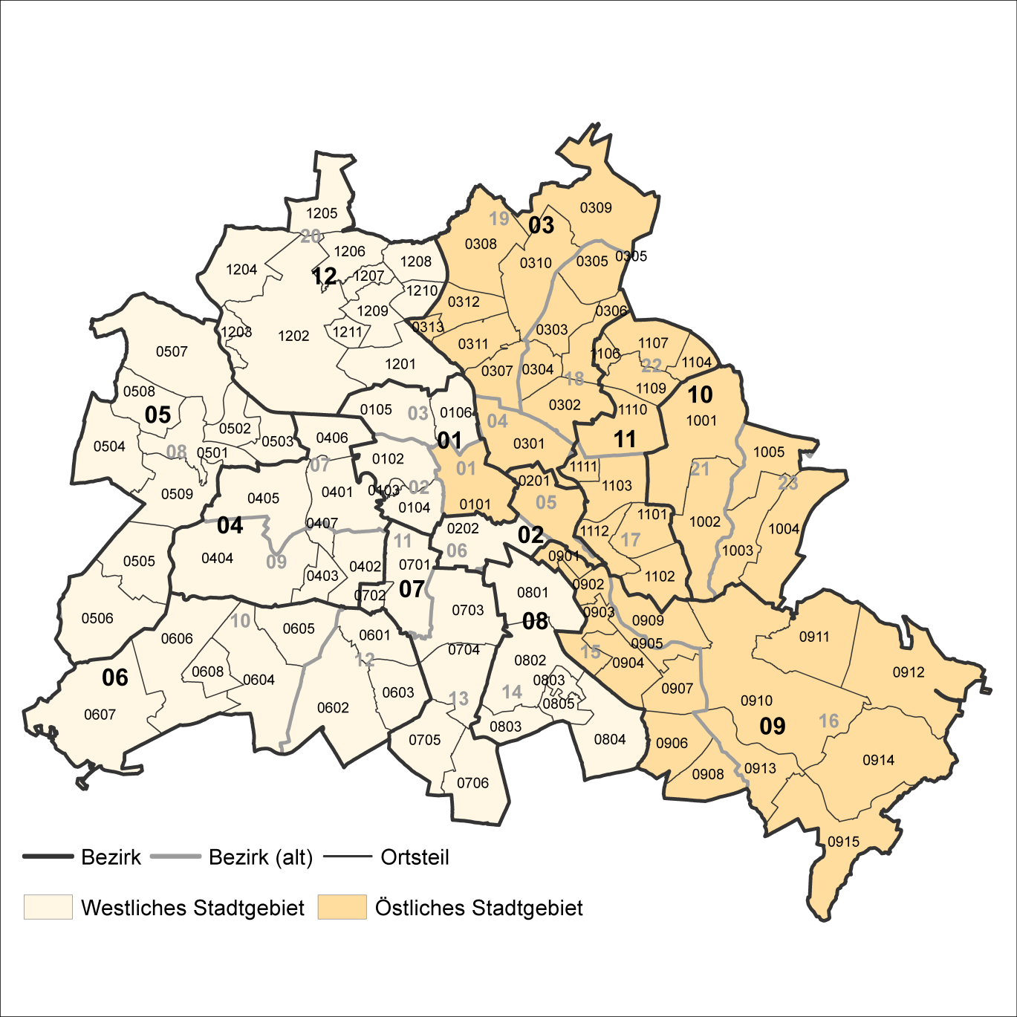
2 Bezirke und Ortsteile von Berlin
Karte zu den Tabellen: 11, 12 und 13

Bezirke:
01 Mitte
02 Friedrichshain-
Kreuzberg
03 Pankow
04 Charlottenburg-
Wilmersdorf
05 Spandau
06 Steglitz-
Zehlendorf
07 Tempelhof-
Schöneberg
08 Neukölln
09 Treptow-
Köpenick
10 Marzahn-
Hellersdorf
11 Lichtenberg
12 Reinickendorf

____

Laut Beschluß des Bezirksamtes Steglitz-Zehlendorf von Berlin vom 17. November 2020 wurde jeweils ein Teil der
Ortsteile Zehlendorf und Nikolassee zum neuen Ortsteil Schlachtensee erklärt.

